标签信息
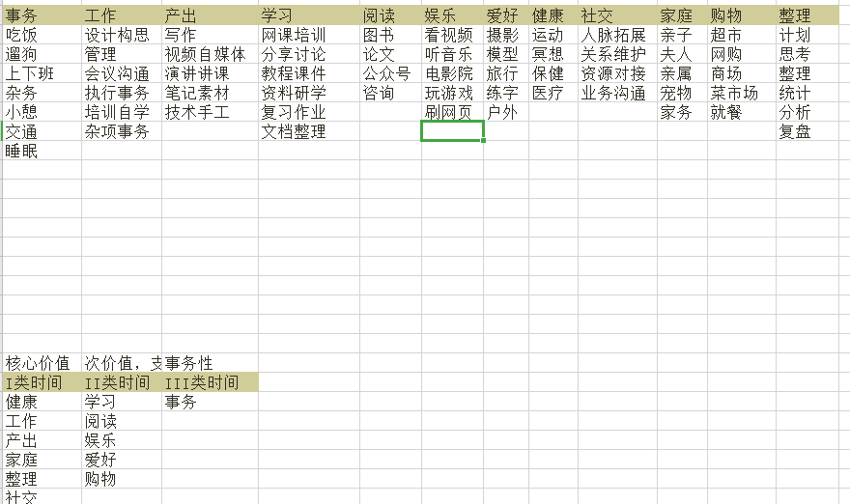
I类时间 |  |  |  |  |  | II类时间 |  |  |  |  | III类时间
健康 | 工作 | 产出 | 家庭 | 整理 | 社交 | 学习 | 阅读 | 娱乐 | 爱好 | 购物 | 用餐 | 出行 | 事务
运动 | 设计构思 | 写作 | 亲子 | 计划 | 人脉拓展 | 网课培训 | 图书 | 看视频 | 摄影 | 超市 | 三餐 | 上下班 | 遛狗
冥想 | 管理 | 视频自媒体 | 夫人 | 思考 | 关系维护 | 分享讨论 | 论文 | 听音乐 | 模型 | 网购 | 外卖 | 驾车 | 洗漱
保健 | 会议沟通 | 外讲分享 | 亲属 | 整理 | 资源对接 | 教程课件 | 公众号 | 电影院 | 旅行 | 商场 | 下馆子 | 步行 | 小憩
医疗 | 执行事务 | 笔记素材 | 宠物 | 统计 | 业务沟通 | 资料研学 | 咨询 | 玩游戏 | 练字 | 菜市场 | 同事团餐 | 公交单车 | 杂务
散步 | 培训自学 | 技术手工 | 家务 | 分析 | 社交聚餐 | 复习作业 | 漫画 | 刷网页 | 户外 | 就餐 | 公司聚餐 | 出租
打盹 | 杂项事务 |  | 活动 | 复盘 |  | 资料整理 | 整理 |  |  |  | 会议餐 | 火飞船

I类时间
II类时间
III类时间

